画面レイアウトと機能概要
画面レイアウトと機能概要
作成日
作成者
更新日
更新者
オンライン設計
作成者
更新者
作成日
更新日
画面レイアウト | 処 理 概 要
画面レイアウトと機能概要
作成日
作成者
更新日
更新者
オンライン設計
作成者
更新者
１．使用目的
優良割引率、PG割引率の設定を行う。
２．処理概要
・年度の検索ボタンを押下することで、優良割引率設定及びPG割引率設定の割引率を表示する。
・優良割引率設定の登録ボタンを押下することで、入力した優良割引率の保存を行い。
・PG割引率設定の登録ボタンを押下することで、入力したPG割引率の保存を行う。
・メインメニューへボタンを押下することで、メインメニューに遷移する。
※１
割引率は整数のみの扱いとする。
作成日
更新日

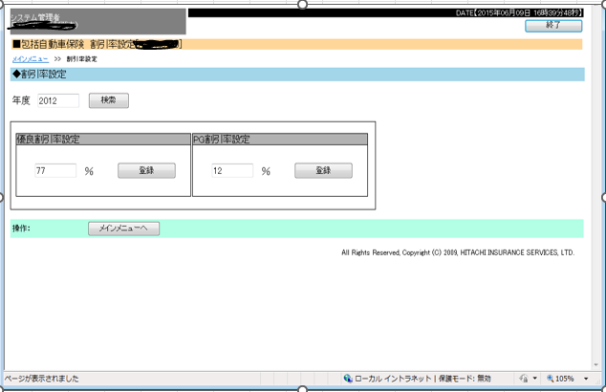

画面レイアウトと機能概要
作成日
作成者
更新日
更新者
オンライン設計
作成者
更新者
１．使用目的
優良割引率、PG割引率、
各社別割引率の設定を行う。
２．処理概要
・優良割引率設定の登録ボタンを押下することで、入力した優良割引率の保存を行う。
・PG割引率設定の登録ボタンを押下することで、入力したPG割引率の保存を行う。
・各社別割引率設定の登録ボタンを押下することで、入力した各社別割引率の保存を行う。
・顧客検索ボタンを押下することで、会社コード、事業所コード、または会社名・事業所名での検索を行い、該当する顧客を一覧に表示する。
・メインメニューへボタンを押下することで、メインメニューに遷移する。
作成日
更新日

